상품제안서
LED충전식손전등 C타입 후레쉬라이트 | 상품코드: S30038

 |  |  |  |  |  |  | 02-713-8555 | www.synergygift.co.kr
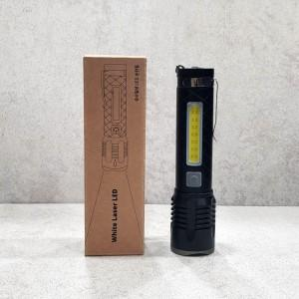

【상세/제작정보】

【인쇄/포장옵션】 | / 포장불가능

【공급단가】 | 수량 | 20~ | 100~ | 300~ | 500~ | 1,000~
*VAT별도 | 단가 | 21,350원 | 20,560원 | 19,770원 | 18,980원 | 18,500원

【상품 URL】 | https://www.synergygift.co.kr:443/src/goods_detail.php?gdno=30038

